Sheet1
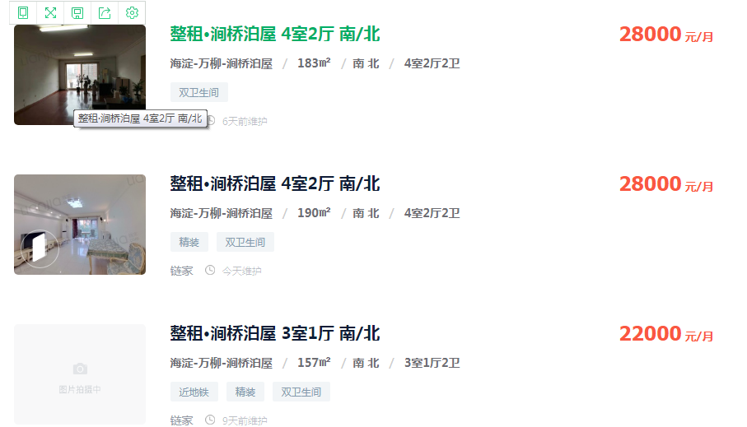

 | 31000 | 30000 | 27000

 | 44701.657459 | 35590.909091 | 45173.076923

平层
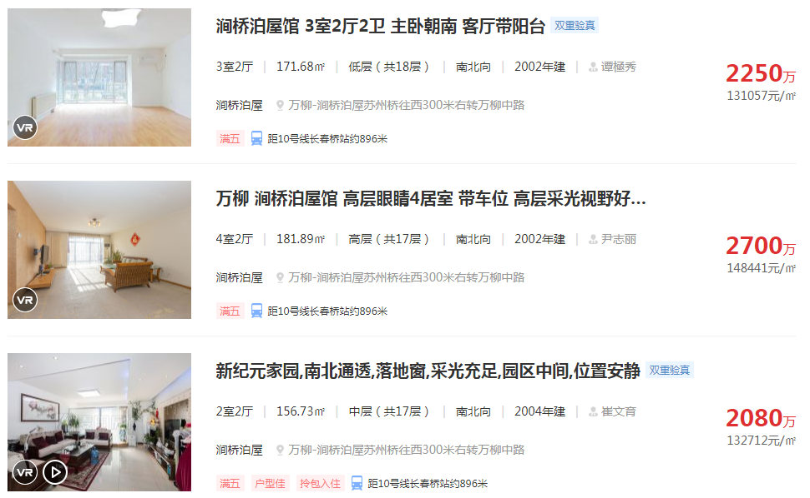

复式

平层

